상품제안서
소가죽 습식수첩 메모패드(2종) | 상품코드: F15500

 |  |  |  |  |  |  | 02-412-0044 | www.easy1.co.kr
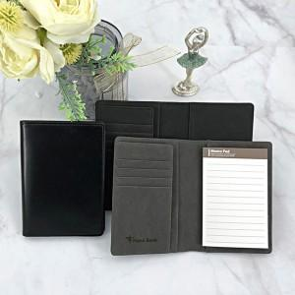

【상세/제작정보】

【인쇄/포장옵션】 | 레이저 / 포장지포장

【공급단가】 | 수량 | 100~ | 500~ | 1,000~ | 2,000~ | 3,000~
*VAT별도 | 단가 | 9,310원 | 8,970원 | 8,620원 | 8,280원 | 8,070원

【상품 URL】 | http://www.easy1.co.kr/src/goods_detail.php?gdno=15500

